CR6 - 5.6
 |  |  |  |  |  |  | Fabricación, Montaje, Mantención y Reparación

 |  |  |  |  |  |  | Productos Metálicos de uso estructural y Obras Civiles

 |  |  |  |  |  |  | WWW.RUDEL.CL

CR6-5.6 |  |  |  | ECONOMIZADOR II - PARED TRASERA - ZONA INFERIOR |  |  |  |  |  |  |  |  |  | Cambio 60cu Caps y 47cu Recapes

Ubicación del equipo: |  |  |  |  | Economizador II piso 6°, Buzón Eco 2 |  |  |  | Supervisor turno día: |  | Mario Vidal
 |  |  |  |  |  |  |  |  | Supervisores turno noche: |  | Marcelino Vasquez
Sistema bloqueado: |  |  |  |  | Agua Vapor |  |  |  | Ito Planta Turno día: |  | Jaime Urra
 |  |  |  |  |  |  |  |  | Ito Planta Turno noche: |  | Victor Cortes
Horas Programadas |  |  |  |  |  |  |  |  | Horas Reales
Inicio |  |  |  |  |  | 10/05/2017 |  |  | Hora Inicio:
Termino |  |  |  |  |  | 13/05/2017 |  |  | Hora Termino:
Horas programadas |  |  |  |  |  | 60 Horas |  |  | Tiempo Real:
Itemizado trabajos:

N° | Detalle actividad |  |  |  |  |  |  |  |  | Inicio |  |  | Termino |  |  | Avance
 |  | Cambio de Caps (60cu)
 |  |  | Corte de Caps |  |  |  |  |  |  | 22 June, 2017, 5:50 pm |  |  | 22 June, 2017, 5:50 pm |  |  | 100
 |  |  | Emplantillado Caps |  |  |  |  |  |  | 22 June, 2017, 6:05 pm |  |  | 22 June, 2017, 6:05 pm |  |  | 12
 |  |  | Ultrasonido y Otros |  |  |  |  |  |  | 22 June, 2017, 6:43 pm |  |  | 22 June, 2017, 6:43 pm |  |  | 33
 |  |  | Marcado de Caps |  |  |  |  |  |  | 22 June, 2017, 9:35 pm |  |  | 22 June, 2017, 9:35 pm |  |  | 1

PARA DETALLES VER EN ESQUEMAS PROXIMA PAGINA
Observaciones: |  |  |  |  |  |  |  |  |  |  |  |  |  |  | Turno
 | 1.- | Corte de Caps: 40
 | 2.- | Emplantillado Caps: As
 | 3.- | Ultrasonido y Otros: Cocina
 | 4.- | Marcado de Caps: M
 | 5.-
 | 6.-
REGISTRO FOTOGRÁFICO
Foto 1: |  | De |  |  |  |  |  | Foto 2: |  |  | Foto 3: | Tv
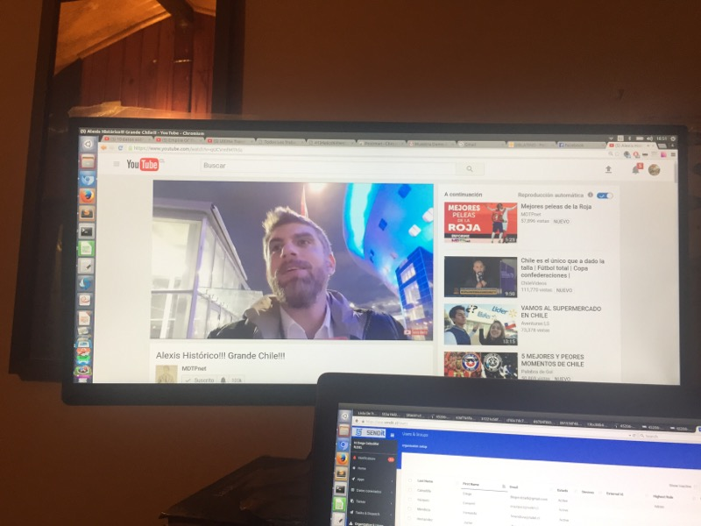 |  |  |  |  |  |  |  | 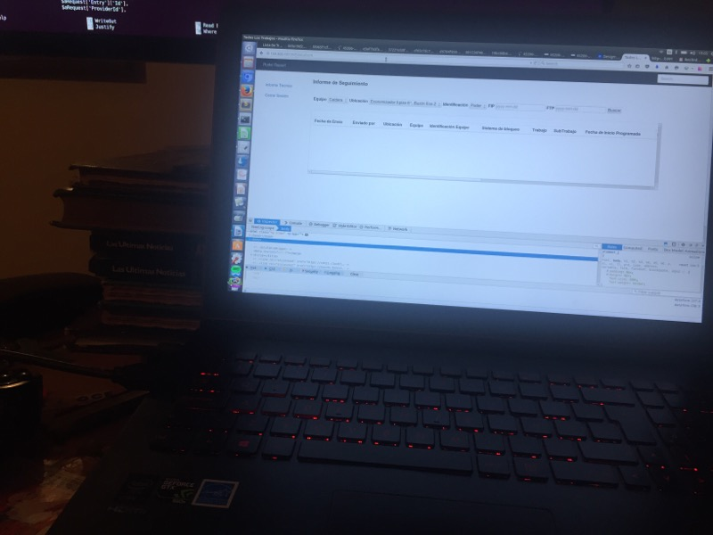 |  |  | 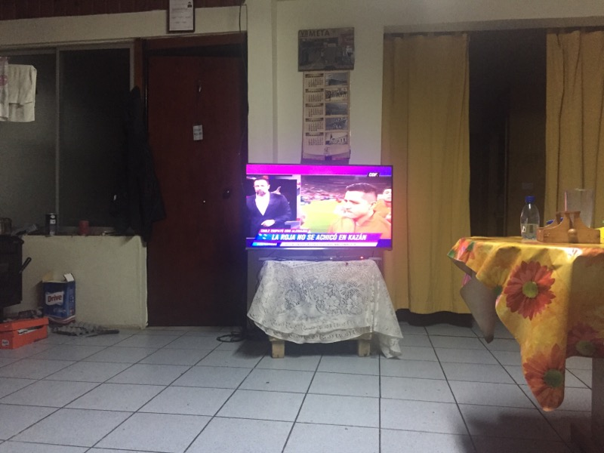

Foto 4: |  | Fondo |  |  |  |  |  | Foto 5: |  |  | Foto 6:


 |  |  |  |  |  |  |  |  |  |  |  |  |  |  |  |  | 13

